Titelblatt Plan
Planauschnitt 1:25000 mit Lage Objekt
x

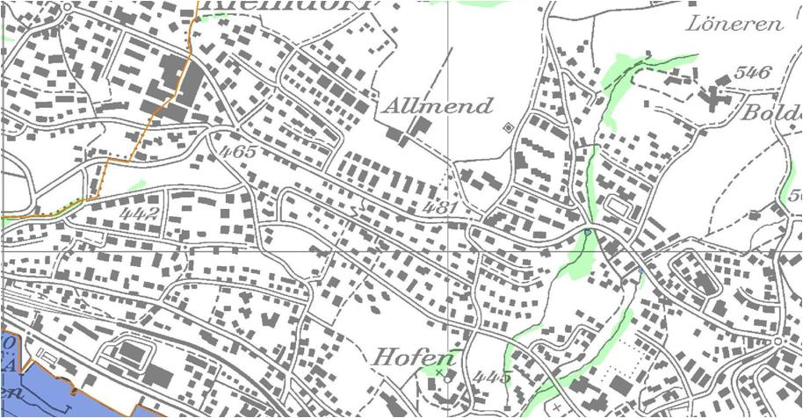

Hinweis (wird nicht gedruckt):
Kartenauschnitt mit Lage des Projektes

Version | Verfasser |  |  |  | Bemerkungen |  | Format | Plan Nummer
 | Datum | Name | Visum
0
A
B
C
D

 |  |  |  | Bearbeitungsstufe: |  | Auswahlfeld

 |  |  |  | Gemeinde: |  | xxx Mustergemeinde
 |  |  |  | Strasse: |  | xxx Musterstrasse
Projektieren und Realisieren |  |  |  | Strecke: |  | Beispielweg bis Variantenstrasse
 |  |  |  | km / Bauwerk: |  | x.xxx - x.xxx
 |  |  |  | Vorhaben: |  | Behindertengerechter Ausbau Bushaltestellen

 |  |  |  | Situation 1:xxx
 |  |  |  | Bushaltestelle xy

Hinweis (wird nicht gedruckt):
Evt. Logo, sicher aber Name und Adresse des Ingenieurbüros und evt. interne Plannummer Ing.büros
 |  |  |  | Projekt Nummer: |  | 84S-8xxxx
Projektverfasser

Titelblatt PAW
Planauschnitt 1:25000 mit Lage Objekt

Hinweis (wird nicht gedruckt):
Kartenauschnitt mit Lage des Projektes

Version | Verfasser |  |  |  | Bemerkungen |  | Format | Plan Nummer
 | Datum | Name | Visum
0
A
B
C
D

 |  |  |  | Bearbeitungsstufe: |  | Ausgeführtes Bauwerk

 |  |  |  | Gemeinde: |  | xxx Mustergemeinde
 |  |  |  | Strasse: |  | xxx Musterstrasse
Projektieren und Realisieren |  |  |  | Strecke: |  | Beispielweg bis Variantenstrasse
 |  |  |  | km / Bauwerk: |  | x.xxx - x.xxx
 |  |  |  | Vorhaben: |  | Behindertengerechter Ausbau Bushaltestellen
Hinweis (wird nicht gedruckt):
Beim PAW diesen Bereich mit grüner Hintergrundfarbe füllen (RGB 0 / 200 / 100)
 |  |  |  | Situation 1:xxx
 |  |  |  | Bushaltestelle xy

Hinweis (wird nicht gedruckt):
Evt. Logo, sicher aber Name und Adresse des Ingenieurbüros und evt. interne Plannummer Ing. büros
 |  |  |  | Projekt Nummer: |  | 84S-8xxxx
Projektverfasser

